Пропозиція_товари
 |  |  |  |  |  |  | Додаток №1 до Запиту
Форма цінової пропозиції

(Назва Учасника), надає свою пропозицію щодо участі у закупівлю пакувальних матеріалів.
Відомості про підприємство |  |  | Повне найменування учасника – суб’єкта господарювання
 |  |  | Ідентифікаційний код за ЄДРПОУ або реєстраційний номер облікової картки платника податків
 |  |  | Реквізити (адреса - юридична та фактична, телефон, факс, телефон для контактів, e-mail, розрахунковий рахунок)
Відомості про особу (осіб), які уповноважені представляти інтереси Учасника |  |  | (Прізвище, ім’я, по батькові, посада, контактний телефон).
У вартість товару входить вартість їх транспортування, навантаження, складування (приміщення або інший вид ділянки складування Замовником не надається), підйом на поверх. Доставка здійснюється за адресою: м. Кропивницький Доставка товару включається у вартість товару
№ п/п | Найменування | Технічні характеристики та опис | Найменування товарів Технічні характеристики та опис |  | Одиниця виміру | Кількість | Ціна, за одиницю, (з урахуванням всіх податків і зборів) * | Вартість, грн., (з урахуванням всіх податків і зборів) * | Умови оплати, % передплата/післяплата | Термін поставки, календарних днів ( з моменту укладання договору)

 |  | Запит** | Пропозиція (вказати модель, гарантію, торгову марку, виробника, параметри та характеристики продукції) | фото обов'язково |  |  |  |  | Пропозиція | Пропозиція
ЛОТ 1
1 | 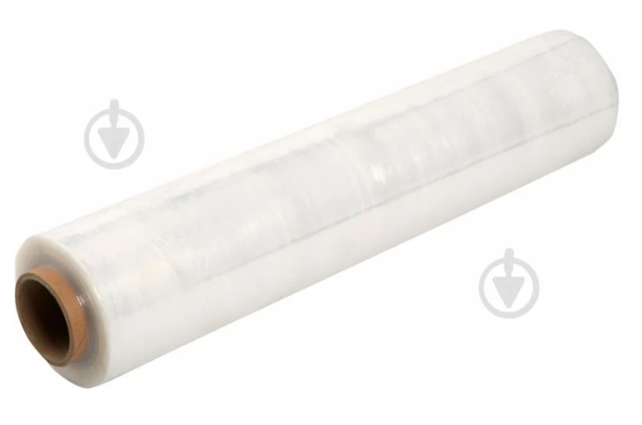 Стрейч плівка (прозора) | Товщина: не менше 20 мкм Ширина: 500 мм Вага: від 2,4 кг Довжина в рулоні: від 240 м Вид плівки: Первинна Робоче розтягнення: від 150% Матеріал плівки: поліетилен |  |  | рулон | 216 |  | 0.00
2 | 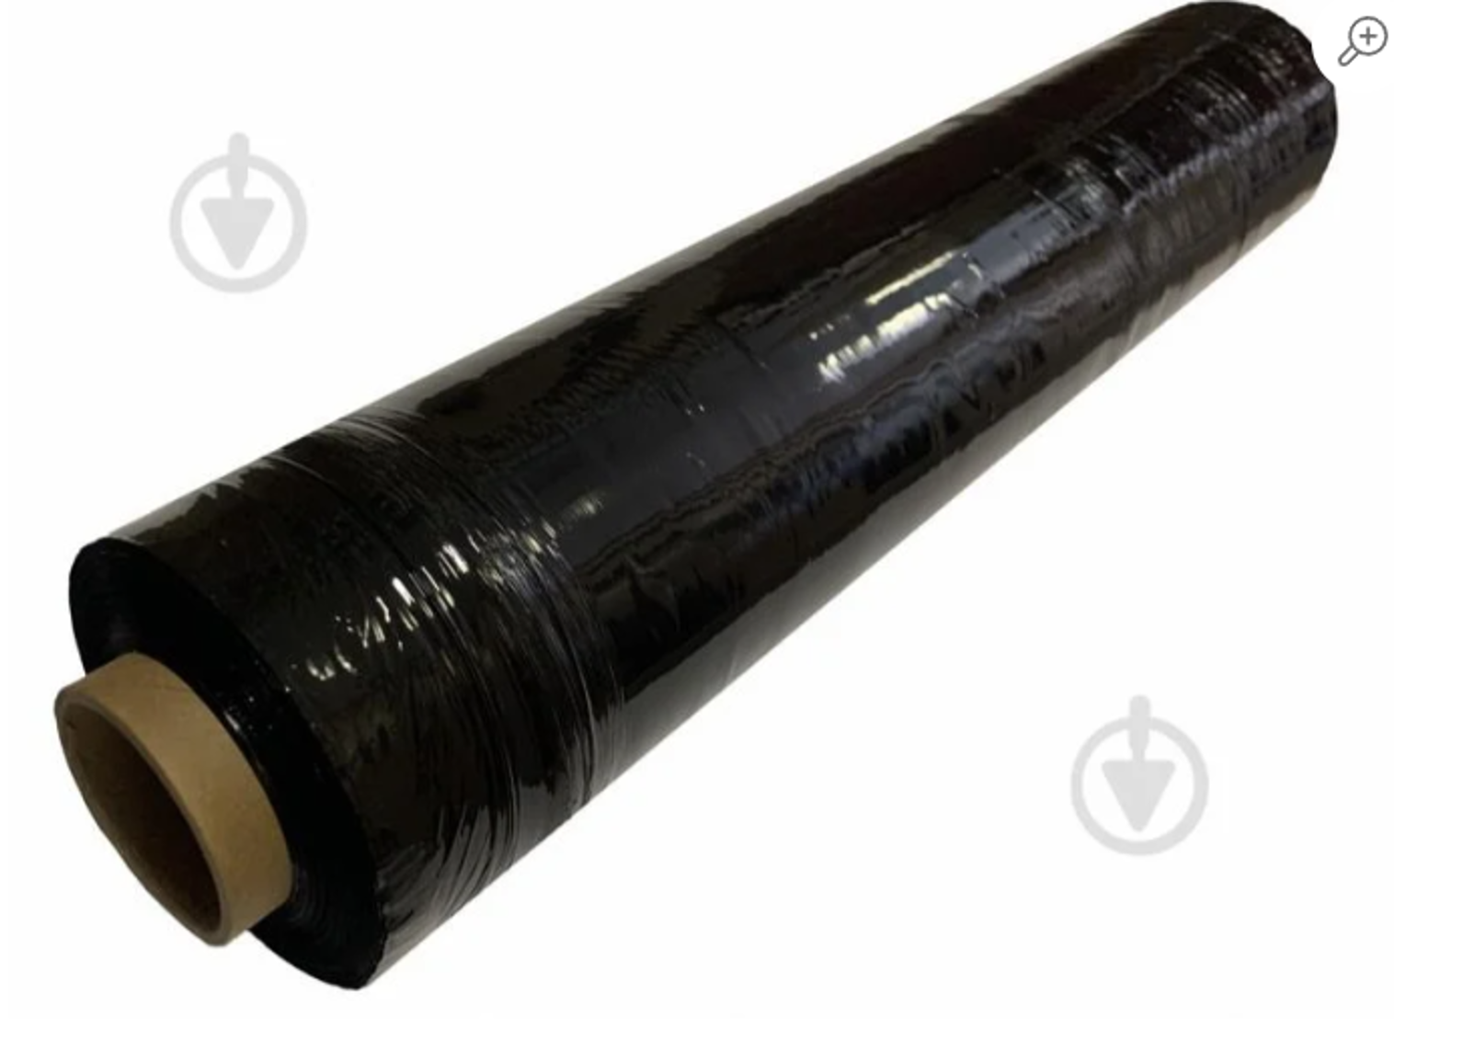 Стрейч плівка (чорна) | Товщина: не менше 20 мкм Ширина: 500 мм Вага: від 2,4 кг Довжина в рулоні: від 240 м Вид плівки: Первинна, чорна Робоче розтягнення: від 150% Матеріал плівки: поліетилен |  |  | рулон | 234 |  | 0.00
3 | 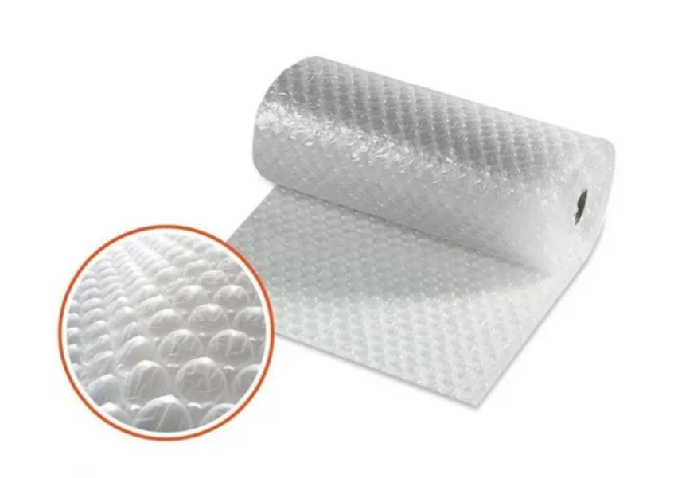 Повітряно-бульбашкова плівка | Матеріал: поліпропілен Щільність: 45 мкм Базовий колір: прозорий Ширина рулону: 50 см. Довжина рулона: 100 м.п. Діаметр бульбашки: 8-10мм Висота бульбашки: 4 мм Призначення: для пакування |  |  | рулон | 36 |  | 0.00
4 | 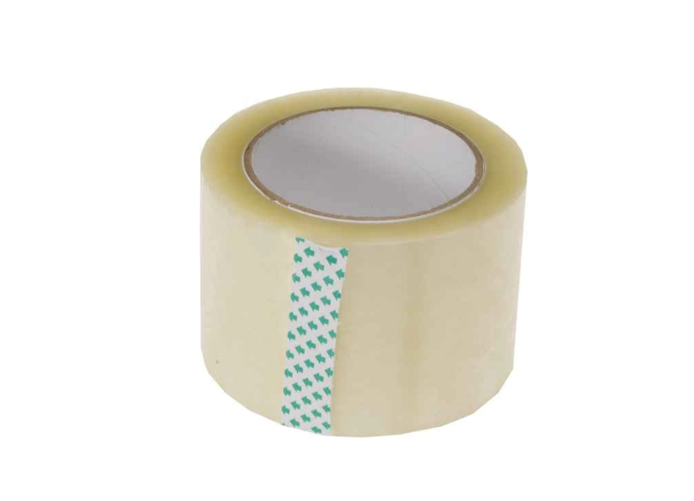 Стрічка пакувальна 72мм | Матеріал: поліпропіленова стрічка з клейким шаром Колір: Прозорий Довжина в рулоні: 100 м Ширина: 72 мм Товщина: 40 мкм |  |  | рулон | 396 |  | 0.00
5 | 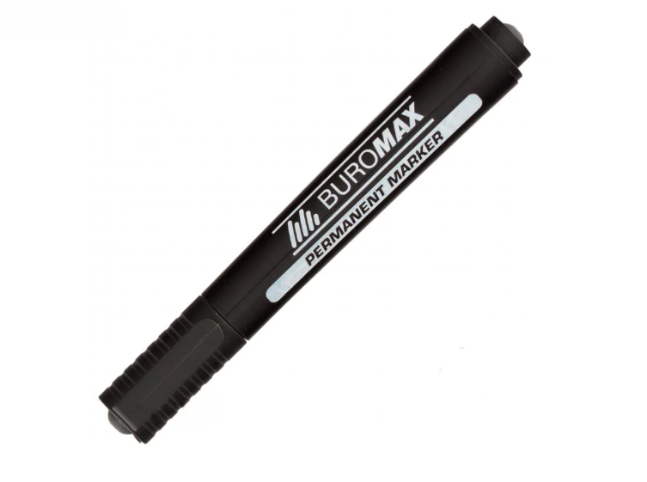 Маркери перманентні (чорні) | Тип: Перманентний маркер Колір чорнил: Чорний Основа: спиртова або на водній основі Особливості: Незмивні Напис стійкий до впливу вологи, стирання (механічного впливу), вигоряння (впливу УФ променів) та інших атмосферних впливів Кулеподібний наконечник забезпечує насичену та чітку лінію письма завтовшки 1-4 мм (залежно від нахилу та натиску) Пишучий вузол витримує сильний натиск без втрати своїх функціональних властивостей Нанесені написи швидко висихають (швидкість висихання напису до 5 с) Пластиковий корпус круглої форми не допускає повітря до стрижня та запобігає швидкому висиханню чорнила |  |  | шт | 54 |  | 0.00
6 | 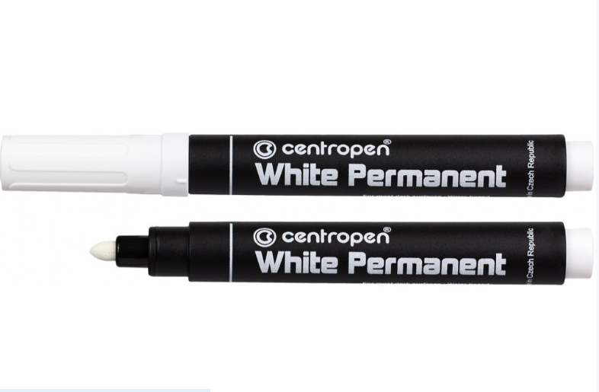 Маркери перманентні (білі) | Тип: Перманентний маркер Колір чорнил: Білий Основа: спиртова або на водній основі Особливості: Незмивні Напис стійкий до впливу вологи, стирання (механічного впливу), вигоряння (впливу УФ променів) та інших атмосферних впливів Кулеподібний наконечник забезпечує насичену та чітку лінію письма завтовшки 1-4 мм (залежно від нахилу та натиску) Пишучий вузол витримує сильний натиск без втрати своїх функціональних властивостей Нанесені написи швидко висихають (швидкість висихання напису до 5 с) Пластиковий корпус круглої форми не допускає повітря до стрижня та запобігає швидкому висиханню чорнила |  |  | шт | 54 |  | 0.00
7 | 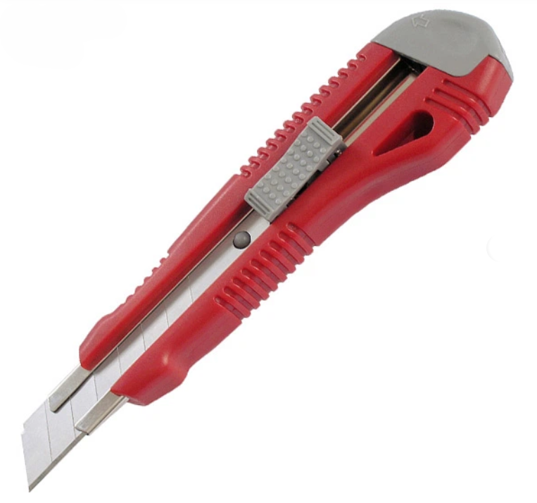 Ніж канцелярський 18мм | Тип: Ніж канцелярський Ширина леза: 18 мм Матеріал: Пластик або метал Додаткові характеристики: металева направляюча, гумові вставки, авто-фіксатор |  |  | шт | 45 |  | 0.00
8 | 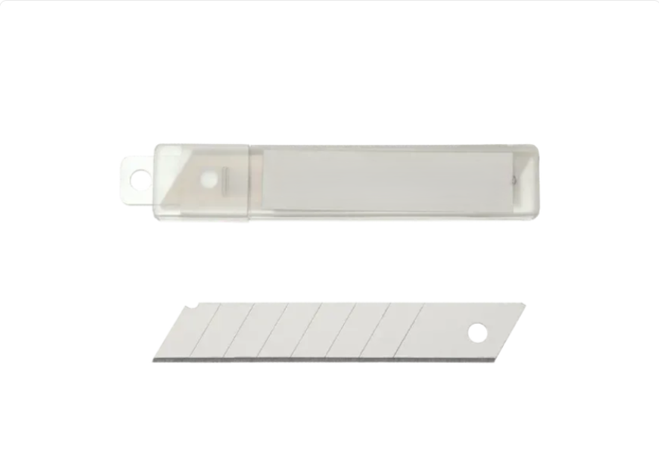 Леза для канцелярскьих ножів 18мм | Тип: Змінні леза для канцелярських ножів Матеріал: Сталь Упаковка: Пластиковий пенал по 10 штук Ширина леза: 18 мм Виготовлені зі сталі сегментовані, що дозволяє при першій необхідності легко обламати затуплену частину леза уздовж лінії насічки |  |  | упак | 45 |  | 0.00
Всього вартість пропозиції по ЛОТ 1, грн* |  |  |  |  |  |  |  | 0.00
ЛОТ 2
1 | 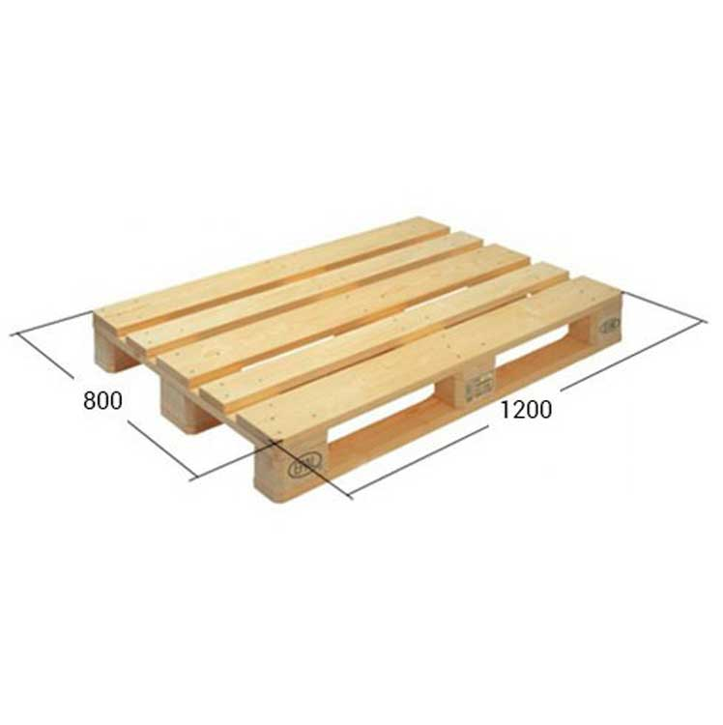 Піддон дерев'яний "Європалет" 1200*800*140 | Піддон дерев'яний плаский типу 2ПО4 (EURO) (ГОСТ 9078, ГОСТ 9557 та ISPM 15) Повинні відповідати діючому законодавству України по санітарним та технічним нормам, в наявності знаки EUR, EPAL. Розмір:1200*800*140 Мінімальне навантаження 1500-2000 кг. Стан: Нові, світлі,без руйнувань та хімічних(масляних) плям. |  |  | шт | 108 |  | 0.00
Всього вартість пропозиції по ЛОТ 2, грн* |  |  |  |  |  |  |  | 0.00
Загальна вартість пропозиції, грн* |  |  |  |  |  |  |  | 0.00
* Товариство Червоного Хреста України є громадською неприбутковою організацією і просить надати максимальні знижки на товар, вказаний у ціновій пропозиції.
** Закупівля відбувається окремими лотоми.
Пропозицію надати у форматі pdf та у форматі Exel
Примітка: вартість одиниці продукції та загальну вартість пропозиції потрібно заповнювати у гривнях, зазначаючи цифрове значення, яке має не більше двох знаків після коми.
Ми погоджуємось, що всі витрати, пов’язані з пакуванням, доставкою товару, завантажувально-розвантажувальними роботами, здійснюються за рахунок Постачальника за наданою адресою.
Ми погоджуємося та ознайомлені з умовами типового Договору ТЧХУ (Додаток №2 до Запиту).
Ми погоджуємося з умовами, що Замовник має право розділити дану закупівлю між декількома постачальниками за умови наявності більш вигідних умов на різні позиції.
Ми погоджуємося з умовами, що Ви можете відхилити нашу чи всі надані пропозиції, та розуміємо, що Ви не обмежені у прийнятті будь-якої іншої пропозиції з більш вигідними для Вас умовами.
Ми погоджуємось зафіксувати цінову пропозицію протягом 90 календарних днів з моменту подачі
Подаючи свою пропозицію ми підтверджуємо повну комплектацію та відповідність умовам зазначеним в Запиті.
Учасники повинні надсилати цінові пропозиції з підписом і печаткою (за наявності)

 |  | Керівник організації/ФОП:____________________________ ( ____________________)
 |  | МП підпис ПІБ

